一般のお客様用
 |  |  |  |  |  | TEL:054-284-6444
 |  |  |  |  |  | FAX:054-284-6450

フリーズショップ－79℃ ドライアイス FAX注文書

※注文日 |  | 年 月 日 （ ）
※お客様名 |  | 様 |  |  |  | ご担当者 | 様
※お届け先ご住所（代引支払） |  | 〒

ご住所（上記と異なる場合） |  | 〒

※電話番号 |  |  |  |  | ※ＦＡＸ
※お届け希望日 |  | 年 月 日（ ）
※お届け希望時間 |  | 午前中 ・ 14～16時 ・ 16～18時 ・ 18～20時 ・ 19～21時
※使用用途 |  | ペットの保冷用 ・ 食品の保冷用 ・ その他（ ）
※印は必須です。

ご 注 文 内 容 | ドライアイス | カットの種類 |  | 販売価格（税込）/数量 |  |  | 合計金額（税込）
 | ３ｋｇ セット | スライス（薄切り １ｋｇ×３） |  | ２９００円 | × |  |  | 円
 |  | スライス（薄切り 500ｇ×６） |  | ２９００円 | × |  |  | 円
 |  | スライス（厚切り １ｋｇ×３） |  | ２９００円 | × |  |  | 円
 |  | ブロック（３ｋｇ×１） |  | ２９００円 | × |  |  | 円
 | ５ｋｇ セット | スライス（薄切り １ｋｇ×５） |  | ３６００円 | × |  |  | 円
 |  | スライス（薄切り 500ｇ×１０） |  | ３６００円 | × |  |  | 円
 |  | スライス（厚切り １ｋｇ×５） |  | ３６００円 | × |  |  | 円
 |  | ブロック（５ｋｇ×１） |  | ３６００円 | × |  |  | 円
 | ８ｋｇ セット | スライス（薄切り １ｋｇ×８） |  | ４５００円 | × |  |  | 円
 |  | スライス（厚切り ２ｋｇ×４） |  | ４５００円 | × |  |  | 円
 |  | ブロック（８ｋｇ×１） |  | ４５００円 | × |  |  | 円
 | １０ｋｇ セット | スライス（薄切り １ｋｇ×１０） |  | ５０００円 | × |  |  | 円
 |  | スライス（薄切り 500ｇ×２０） |  | ５０００円 | × |  |  | 円
 |  | スライス（厚切り １ｋｇ×１０） |  | ５０００円 | × |  |  | 円
 |  | スライス（厚切り ２ｋｇ×５） |  | ５０００円 | × |  |  | 円
 |  | ブロック（１０ｋｇ×１） |  | ５０００円 | × |  |  | 円
 | 合 計 金 額 |  |  |  |  |  |  | 円
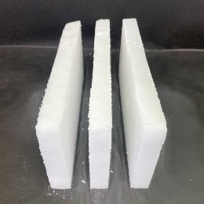
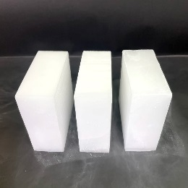
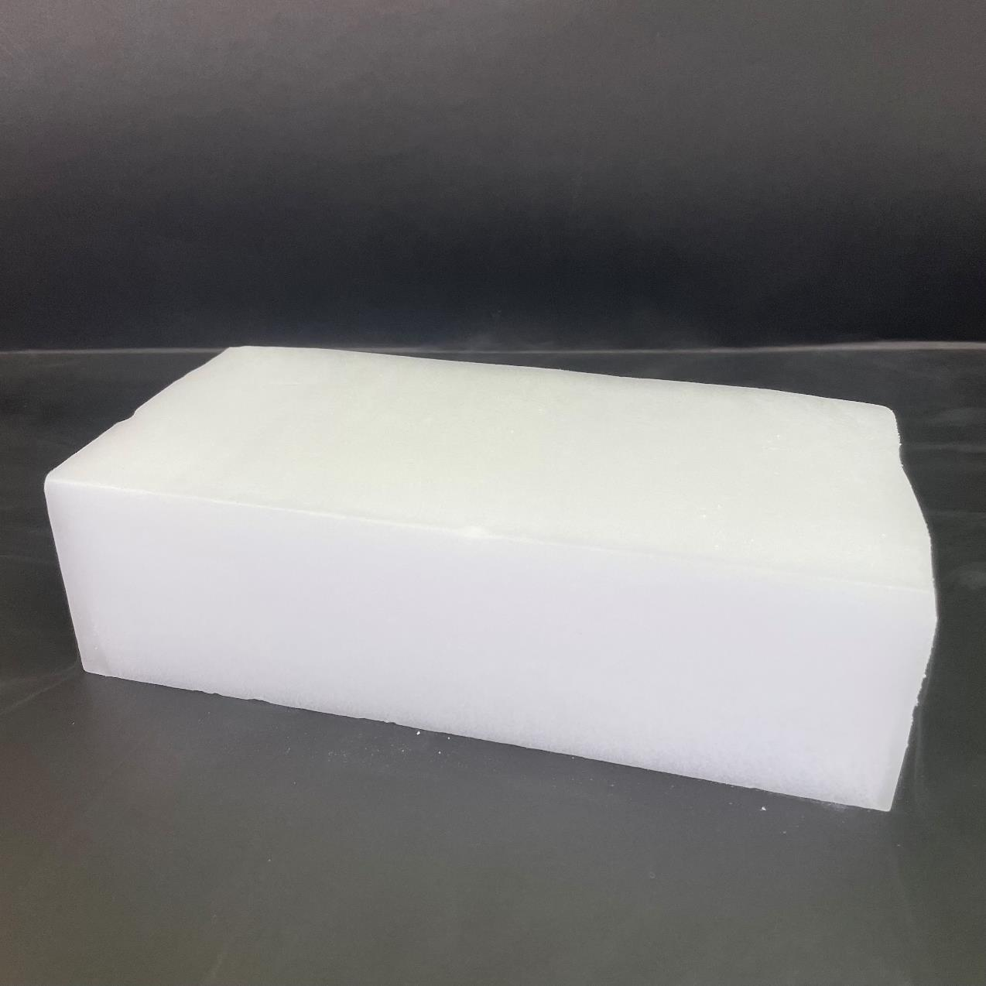
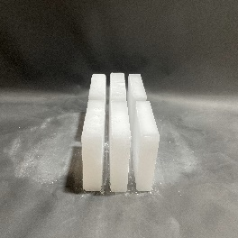
※送料、梱包、発泡スチロール込みの価格です。
※別途、代引き手数料がかかります。
※九州/四国/中国/東北へのお届けは別途５５０円かかります。
※北海道へのお届けは別途１,６００円かかります。
 |  |  | 薄切り |  | 厚切り |  | ブロック 500g
 |  |  | 【カットの種類】※写真は3kgです。
【店舗記入欄】
ご注文ありがとうございます。上記の申込みを確認いたしました。 |  |  |  |  |  |  | 年 月 日
お届け日 |  | 年 月 日 （ ）
お届け時間 |  | 時頃 |  |  |  |  |  | 受領者印
送り状番号（ヤマト運輸） |  | - -
アイカワ株式会社 フリーズショップ－７９℃ 〒422-8047 静岡県静岡市駿河区中村町342-1 TEL054-284-6444 FAX：054-284-6450

